DeXuatVatTu
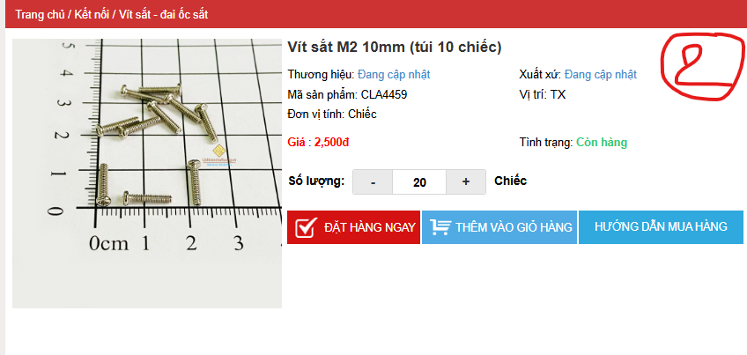
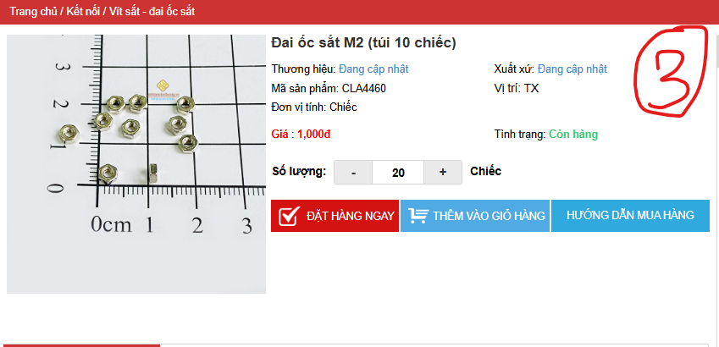
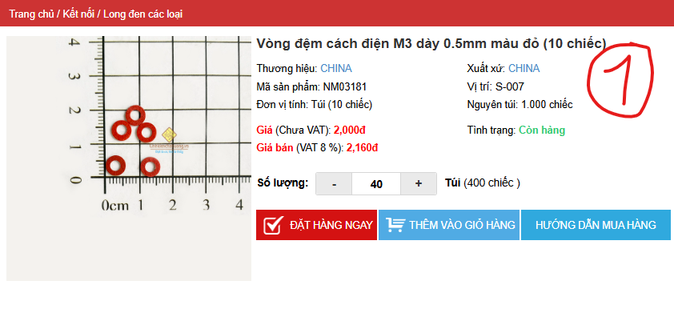
 |  | PHIẾU YÊU CẦU CUNG CẤP VẬT TƯ |  |  | BM.02-QT.10/ISO
 |  |  |  |  | Ban hành: 01/06/2018
 |  |  |  |  | Lần: 01
Phòng ban/ Bộ phận: PKT/ Bảo hành - Sản xuất |  |  |  |  |  | Hà Nội, ngày 13 tháng 10 năm 2026
STT | Mục đích | Tên vật tư | ĐVT | Số lượng |  | Ghi chú
 |  |  |  | Yêu cầu | Thực xuất
1 | Dự án 200 VNSH03 hàn thêm khe M2 NVMe | Vòng đệm cách điện M3 dày 0.5mm màu đỏ (1 túi 10 chiếc) | Túi | 40 |  | https://linhkienchatluong.vn/urllong-den-cac-loai/vong-dem-cach-dien-m3-day-05mm-mau-do-10-chiec_sp1906_ct4268.aspx
2 |  | Vít sắt M2 10mm ( 1 túi 10 chiếc) | Túi | 20 |  | https://linhkienchatluong.vn/urlvit-sat---dai-oc-sat/vit-sat-m2-10mm-tui-10-chiec_sp1907_ct6516.aspx
3 |  | Đai ốc sắt M2 (túi 10 chiếc) | Túi | 20 |  | https://linhkienchatluong.vn/urlvit-sat---dai-oc-sat/dai-oc-sat-m2-tui-10-chiec_sp1907_ct6517.aspx

GĐ. Điều Hành |  |  | TP. Kỹ Thuật |  | Người Lập
(Ký, ghi rõ họ tên) |  |  | (Ký, ghi rõ họ tên) |  | (Ký, ghi rõ họ tên)

Nguyễn Hải |  |  | Đào Văn Thông |  | Nguyễn Minh Tùng

